客服总台用户详情新增日报表功能测试用例
客服总台用户详情新增日报表功能测试用例 |  |  |  |  |  | 测试总数量 | 17
测试平台 |  |  |  | 测试日期 |  | Pass | 17
系统&版本 |  |  |  | 最后更新 |  | Fail | 0
文档编写人 |  |  |  | 文档测试人 |  | N/A | 0
策划负责人 |  |  |  | 审阅人员
参考档

序号 | 平台 | 模块 | 功能点 | 前置条件（测试点） | 操作步骤 | 预期结果 | 测试结果 | 截图 | 备注
1 | 客服总台 | 系统设置-菜单的显隐 | 验证是否新增【日报表】权限模块 | 版本更新 | 查看页面内玩家管理模块 | 玩家管理-玩家列表，新增【玩家列表::日报表】权限模块 | Pass
2 |  |  |  |  | 查看默认状态 | 默认勾选 | Pass
3 |  | 系统设置-权限 | 验证是否新增【日报表】权限模块 | 版本更新 | 查看页面内玩家管理模块 | 玩家管理-玩家列表，新增【玩家列表::日报表】权限模块 | Pass
4 |  |  |  |  | 查看默认状态 | 默认不勾选 | Pass
5 |  | 玩家管理-玩家列表 | 验证玩家详情内【日报表】模块显隐是否正确 | 1、版本更新； 2、权限开启； | 查看玩家详情 | 增加日报表tab显示 | Pass
6 |  |  | 验证【日报表】内数据是否正确 |  | 查看默认时间区间范围 | 1、默认开始时间：七天前 00:00:00 2、默认截止时间：一天前 23:59:59 | Pass | 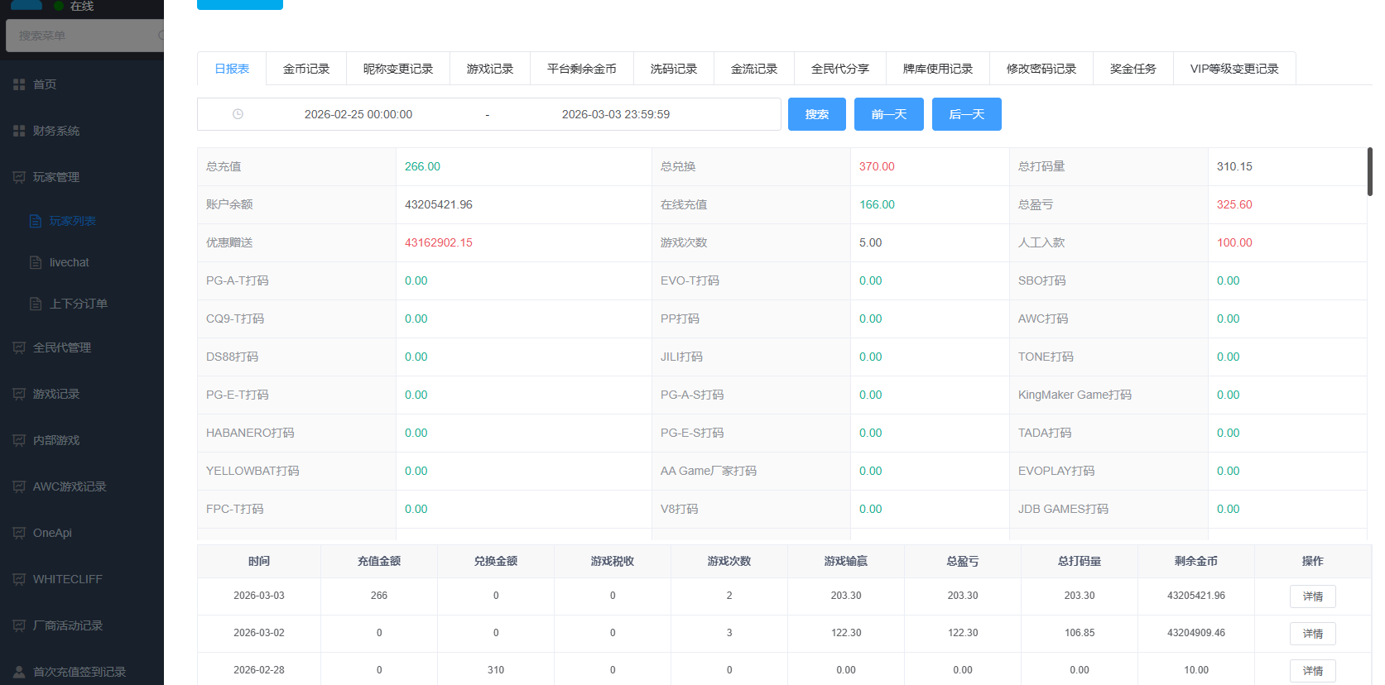
7 |  |  |  |  | 查看【总充值】数据 | 数据正确，与账服一致，为选择时间区间内用户的总充值金额 | Pass
8 |  |  |  |  | 查看【总兑换】数据 | 数据正确，与账服一致，为选择时间区间内用户的总兑换金额 | Pass
9 |  |  |  |  | 查看【总打码量】数据 | 数据正确，与账服一致 | Pass
10 |  |  |  |  | 查看【账户余额】数据 | 数据正确，与账服一致 | Pass
11 |  |  |  |  | 查看【在线充值】数据 | 数据正确，与账服一致 | Pass
12 |  |  |  |  | 查看【总盈亏】数据 | 数据正确，与账服一致 | Pass
13 |  |  |  |  | 查看【优惠赠送】数据 | 数据正确，与账服一致 | Pass
14 |  |  |  |  | 查看【游戏次数】数据 | 数据正确，与账服一致 | Pass
15 |  |  |  |  | 查看【人工入款】数据 | 数据正确，与账服一致 | Pass
16 |  |  |  |  | 查看各个游戏数据 | 数据正确，与账服一致 | Pass
17 |  |  |  |  | 查看日统计记录 | 数据正确，与账服一致 | Pass
18
19
20
21
22
23
24
25
网络相关测试内容
断线重连

弱网

编写人自行加入的测试内容（额外注意点）

功能位置
